ПРАЙС
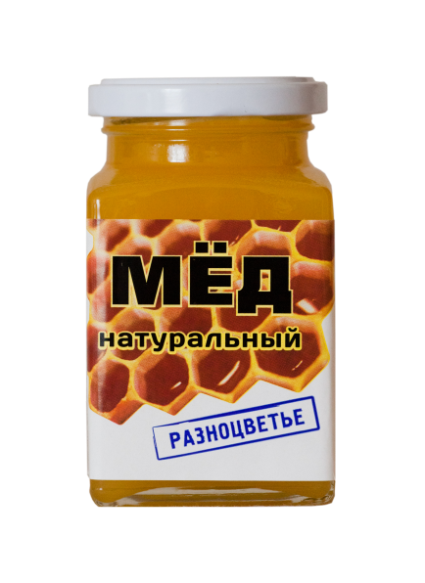

Общество с ограниченной ответственностью
ТК "МАСТЕР МЁДА"
198323, г. Санкт-Петербург, ул. Заречная, д. 2
ИНН/КПП 7807352123/78070100
med.spb@list.ru
Тел.: 8(812) 309-01-01, сот. тел.: 8(906) 267-27-83
ЕЛЕНА +79111937874
ПРАЙС-ЛИСТ (цены с НДС 22%)
Наименование | Цена за ед., руб. | Цена за 1 уп., руб. | Количество в упаковке, шт. | Образец
Мёд натуральный цветочный "7Сот" (фасовка в пластике)
Мёд натуральный "7Сот", 150г | 63.28р. | 1,518.72р. | 24
Мёд натуральный "7Сот", 300г | 119.40р. | 1,432.80р. | 12
Мёд натуральный "7Сот", 900г | 275.70р. | 2,205.60р. | 8
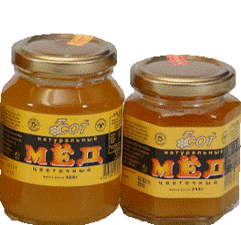
Мёд натуральный цветочный "7Сот" (фасовка в стекле)
Мёд натуральный "7Сот", 240г | 104.55р. | 1,254.60р. | 12

Мёд натуральный "7Сот" 330г | 151.99р. | 1,823.88р. | 12
Мёд натуральный "Сортовой" (фасовка в пластике)
Мёд "Липовый цвет", 300г | 137.16р. | 1,645.92р. | 12 | 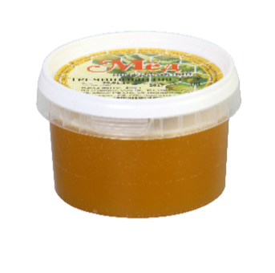 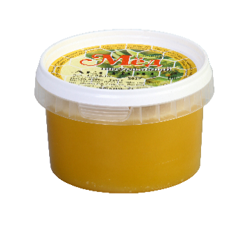 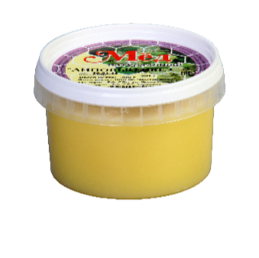 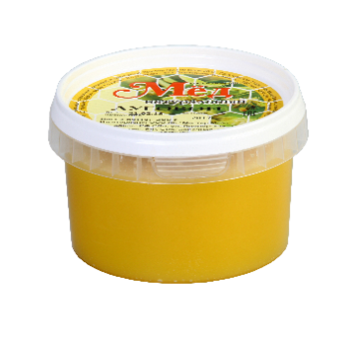 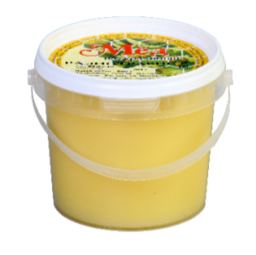 
Мёд "Гречишный цвет", 300г | 137.16р. | 1,645.92р. | 12
Мёд "Лесной", 300г | 133.03р. | 1,596.36р. | 12
Мёд "Разнотравие", 300г | 133.03р. | 1,596.36р. | 12
Мёд "Луговой", 300г | 133.03р. | 1,596.36р. | 12
Мёд "Липовый цвет", 450г | 220.67р. | 2,648.04р. | 12
Мёд "Гречишный цвет", 450г | 220.67р. | 2,648.04р. | 12
Мёд "Лесной", 450г | 216.54р. | 2,598.48р. | 12
Мёд "Разнотравие", 450г | 216.54р. | 2,598.48р. | 12
Мёд "Луговой", 450г | 216.54р. | 2,598.48р. | 12
Мёд натуральный "Сортовой" (фасовка в стекле)
Мёд "Липовый цвет", 240г | 148.05р. | 1,776.60р. | 12
Мёд "Гречишный цвет", 240г | 148.05р. | 1,776.60р. | 12
Мёд "Степной", 240г | 143.89р. | 1,726.68р. | 12
Мёд "Горный", 240г | 143.89р. | 1,726.68р. | 12
Мёд "Дальневосточный таёжный", 240г | 143.89р. | 1,726.68р. | 12
Мед "Степной", 480 г. | 253.46р. | 2,027.68р. | 8
Мед "Горный", 480 г. | 253.46р. | 2,027.68р. | 8
Мед "Дальневосточный таёжный", 480г | 253.46р. | 2,027.68р. | 8
Мёд "Липовый цвет", 330г | 280.51р. | 3,366.12р. | 12
Мёд "Гречишный цвет". 330г | 280.51р. | 3,366.12р. | 12
Мёд с натуральными добавками (фасовка в пластике)
Мёд с малиной, 280г | 127.83р. | 1,533.96р. | 12
Мёд с имбирём, 280г | 127.83р. | 1,533.96р. | 12
Мёд с лимоном, 280г | 127.83р. | 1,533.96р. | 12
Серия "Фруктовый мёд" (фасовка в стекле)
Мёд с имбирём, 240г | 140.61р. | 1,344.00р. | 12 | 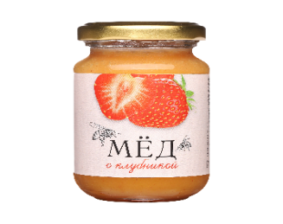 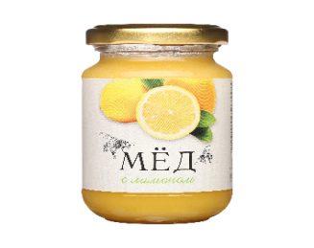 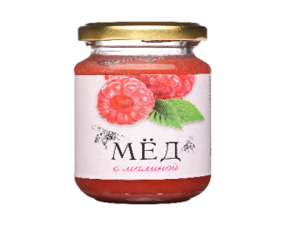
Мёд с лимоном, 240г | 140.61р. | 1,344.00р. | 12
Мёд с малиной, 240г | 140.61р. | 1,344.00р. | 12
Мёд с имбирём, 350г | 202.13р. | 1,932.00р. | 12 | 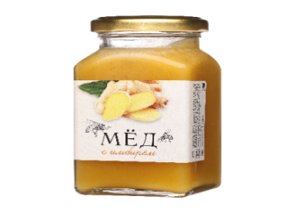 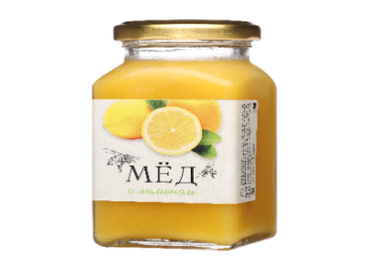 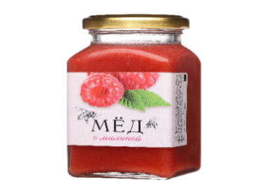
Мёд с лимоном, 350г | 202.13р. | 1,932.00р. | 12
Мёд с малиной, 350г | 202.13р. | 1,932.00р. | 12
Мёд натуральный "Разноцветье" (фасовка в стекле)
Мёд натуральный "Разноцветье", 330г | 287.22р. | 2,620.80р. | 12
Мёд Башкирский, пр-во Республика Башкортостан, г. Уфа (фасовка в стекле)
Мёд натуральный Башкирский, 400г | 266.27р. | 2,429.52р. | 12 | 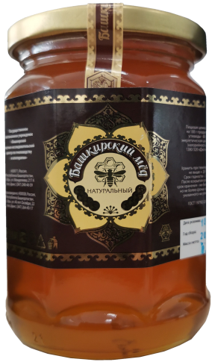
Подарочные наборы к праздникам (фасовка в стекле, упаковка картонная)
Подарочный набор мёда с натуральными добавками (лимон, малина, имбирь), 720г | 418.46р. |  | 1 | 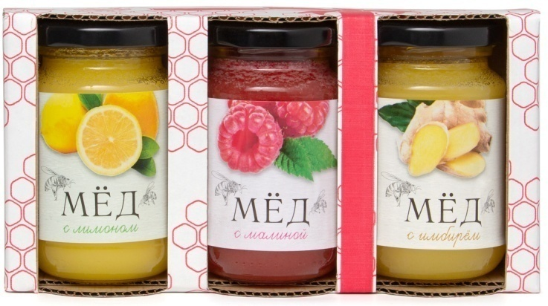
Подарочный набор мёда Липовый, Гречишный, 660г | 439.38р. |  | 1 | 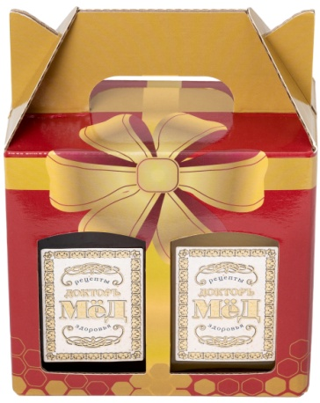
Подарочный набор мёда Лесной Донниковый, 660г | 514.54р. |  | 1 | 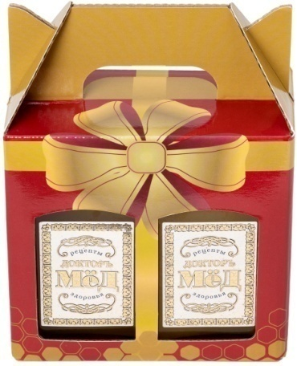
Подарочный набор мёда Лесной Гречишный, 660г | 491.05р. |  | 1 | 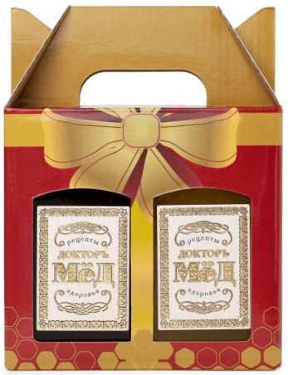
Подарочный набор мёда Луговой Донниковый, 660г | 512.40р. |  | 1 | 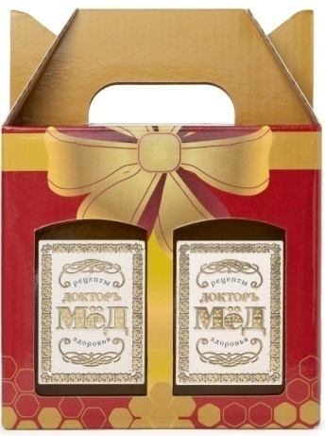
Подарочный набор мёда Луговой Гречишный, 660г | 478.24р. |  | 1 | 